Sheet1
高分子材料の破断ひずみ
 | ポリカーボネート | 可撓化エポキシ | エポキシレジン
0
6.1224489796 | 9.987196 |  | 3.265045
12.244897959 | 10.563380 | 5.377721 | 3.265045
18.367346939 | 11.139565 | 5.761844 | 3.457106
24.489795918 | 11.523688 | 6.338028 | 3.457106
30.612244898 | 11.907810 | 6.722151 | 3.649168
36.734693878 | 12.483995 | 7.106274 | 3.649168
42.857142857 | 12.868118 | 7.490397 | 3.841229
48.979591837 | 13.252241 | 7.874520 | 3.841229
55.102040816 | 13.828425 | 8.258643 | 4.033291
61.224489796 | 14.212548 | 8.642766 | 4.033291
67.346938776 | 14.596671 | 9.026889 | 4.225352
73.469387755 | 15.172855 | 9.411012 | 4.609475
79.591836735 | 16.709347 | 10.179257 | 4.609475
85.714285714 | 19.206146 | 11.331626 | 4.801536
91.836734694 | 21.702945 | 12.483995 | 4.993598
97.959183673 | 24.391805 | 13.636364 | 5.185659
104.08163265 | 26.888604 | 14.596671 | 5.185659
110.20408163 | 29.577465 | 15.749040 | 5.377721
116.32653061 | 32.074264 | 16.901408 | 5.569782
122.44897959 | 34.571063 | 18.053777 | 5.761844
128.57142857 | 37.067862 | 19.206146 | 5.761844
134.69387755 | 39.564661 | 20.358515 | 5.953905
140.81632653 | 42.061460 | 21.318822 | 5.953905
146.93877551 | 44.750320 | 22.471191 | 6.145967
153.06122449 | 47.439181 | 23.623560 | 6.338028
159.18367347 | 50.128041 | 24.775928 | 6.338028
165.30612245 | 52.816901 | 25.928297 | 6.530090
171.42857143 | 55.505762 | 27.080666 | 6.722151
177.55102041 | 58.002561 | 28.233035 | 6.914213
183.67346939 | 60.691421 | 29.385403 | 6.914213
189.79591837 | 63.380282 | 30.345711 | 7.106274
195.91836735 | 66.069142 | 31.498079 | 7.298335
202.04081633 | 68.565941 | 32.650448 | 7.490397
208.16326531 | 71.254802 | 33.802817 | 7.490397
214.28571429 | 73.943662 | 34.955186 | 7.682458
220.40816327 | 76.632522 | 36.107554 | 7.874520
226.53061224 | 79.321383 | 37.259923 | 7.874520
232.65306122 | 82.010243 | 38.412292 | 8.066581
238.7755102 | 84.507042 | 39.372599 | 8.258643
244.89795918 | 87.195903 | 40.524968 | 8.258643
251.02040816 | 89.884763 | 41.677337 | 8.450704
257.14285714 | 92.573624 | 42.829706 | 8.642766
263.26530612 | 95.070423 | 43.982074 | 8.834827
269.3877551 | 97.759283 | 45.134443 | 8.834827
275.51020408 | 100.448143 | 46.286812 | 9.026889
281.63265306 | 103.137004 | 47.439181 | 9.218950
287.75510204 | 106.402049 | 48.399488 | 9.411012
293.87755102
300
No. | 4.3-12
Title | 高分子材料の破断ひずみ
Xlabel | 温度 [K]
Ylabel | 破断ひずみ [%]
 | ポリカーボネート | 可撓化エポキシ | エポキシレジン
0.000000
6.122449 | 9.987196 |  | 3.265045
12.244898 | 10.563380 | 5.377721 | 3.265045
18.367347 | 11.139565 | 5.761844 | 3.457106
24.489796 | 11.523688 | 6.338028 | 3.457106
30.612245 | 11.907810 | 6.722151 | 3.649168
36.734694 | 12.483995 | 7.106274 | 3.649168
42.857143 | 12.868118 | 7.490397 | 3.841229
48.979592 | 13.252241 | 7.874520 | 3.841229
55.102041 | 13.828425 | 8.258643 | 4.033291
61.224490 | 14.212548 | 8.642766 | 4.033291
67.346939 | 14.596671 | 9.026889 | 4.225352
73.469388 | 15.172855 | 9.411012 | 4.609475
79.591837 | 16.709347 | 10.179257 | 4.609475
85.714286 | 19.206146 | 11.331626 | 4.801536
91.836735 | 21.702945 | 12.483995 | 4.993598
97.959184 | 24.391805 | 13.636364 | 5.185659
104.081633 | 26.888604 | 14.596671 | 5.185659
110.204082 | 29.577465 | 15.749040 | 5.377721
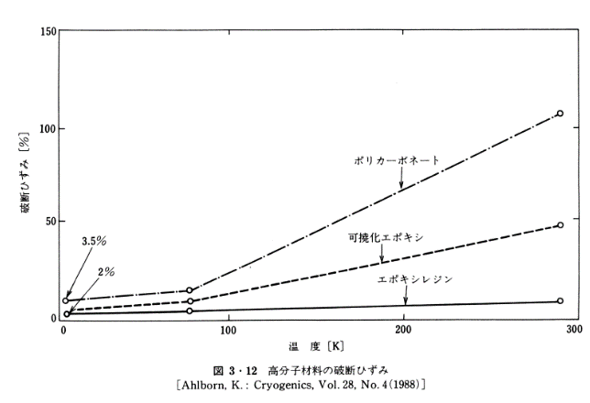
116.326531 | 32.074264 | 16.901408 | 5.569782
122.448980 | 34.571063 | 18.053777 | 5.761844
128.571429 | 37.067862 | 19.206146 | 5.761844
134.693878 | 39.564661 | 20.358515 | 5.953905
140.816327 | 42.061460 | 21.318822 | 5.953905
146.938776 | 44.750320 | 22.471191 | 6.145967
153.061224 | 47.439181 | 23.623560 | 6.338028
159.183673 | 50.128041 | 24.775928 | 6.338028
165.306122 | 52.816901 | 25.928297 | 6.530090
171.428571 | 55.505762 | 27.080666 | 6.722151
177.551020 | 58.002561 | 28.233035 | 6.914213
183.673469 | 60.691421 | 29.385403 | 6.914213
189.795918 | 63.380282 | 30.345711 | 7.106274
195.918367 | 66.069142 | 31.498079 | 7.298335
202.040816 | 68.565941 | 32.650448 | 7.490397
208.163265 | 71.254802 | 33.802817 | 7.490397
214.285714 | 73.943662 | 34.955186 | 7.682458
220.408163 | 76.632522 | 36.107554 | 7.874520
226.530612 | 79.321383 | 37.259923 | 7.874520
232.653061 | 82.010243 | 38.412292 | 8.066581
238.775510 | 84.507042 | 39.372599 | 8.258643
244.897959 | 87.195903 | 40.524968 | 8.258643
251.020408 | 89.884763 | 41.677337 | 8.450704
257.142857 | 92.573624 | 42.829706 | 8.642766
263.265306 | 95.070423 | 43.982074 | 8.834827
269.387755 | 97.759283 | 45.134443 | 8.834827
275.510204 | 100.448143 | 46.286812 | 9.026889
281.632653 | 103.137004 | 47.439181 | 9.218950
287.755102 | 106.402049 | 48.399488 | 9.411012
293.877551
300.000000

